Info e-com reday footprint
7 steg för att skapa ditt e-com ready footprint

1. Identifiera vilken förpackning du ska arbeta med.
2. Mät KPI:er nedan före ni genomför förändringen, försök ta reda hur alla intressenter påverkas (leverantörer, e-handlare, transportörer)
3. Mät effekten på respektive förpackningsnivå (Inbound, primärförpackning, outbound)
4. Fokusera på prioriterade KPI:er med asterix (*)
5. Genomför förändring i samverkan med leverantör och transportör
6. Mät samma KPI:er efter förändring
7. Lämna de områden ni inte har mätt tomma

Så här fungerar vertyget

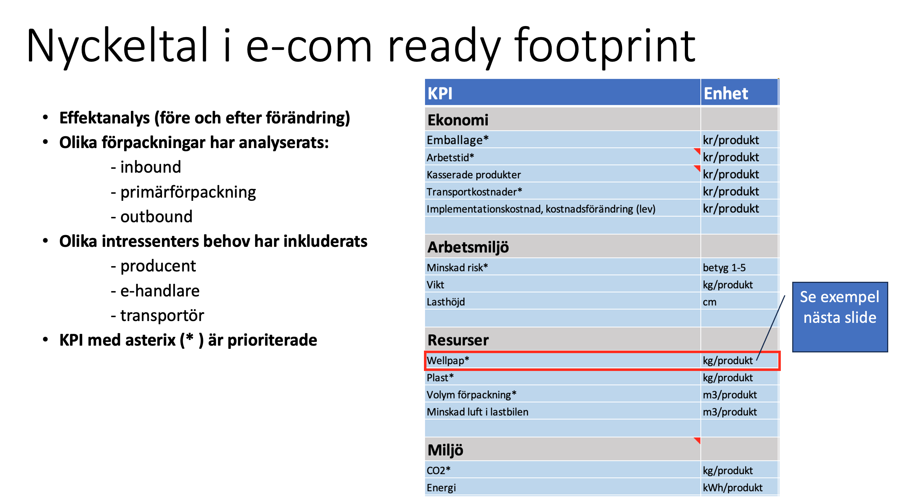

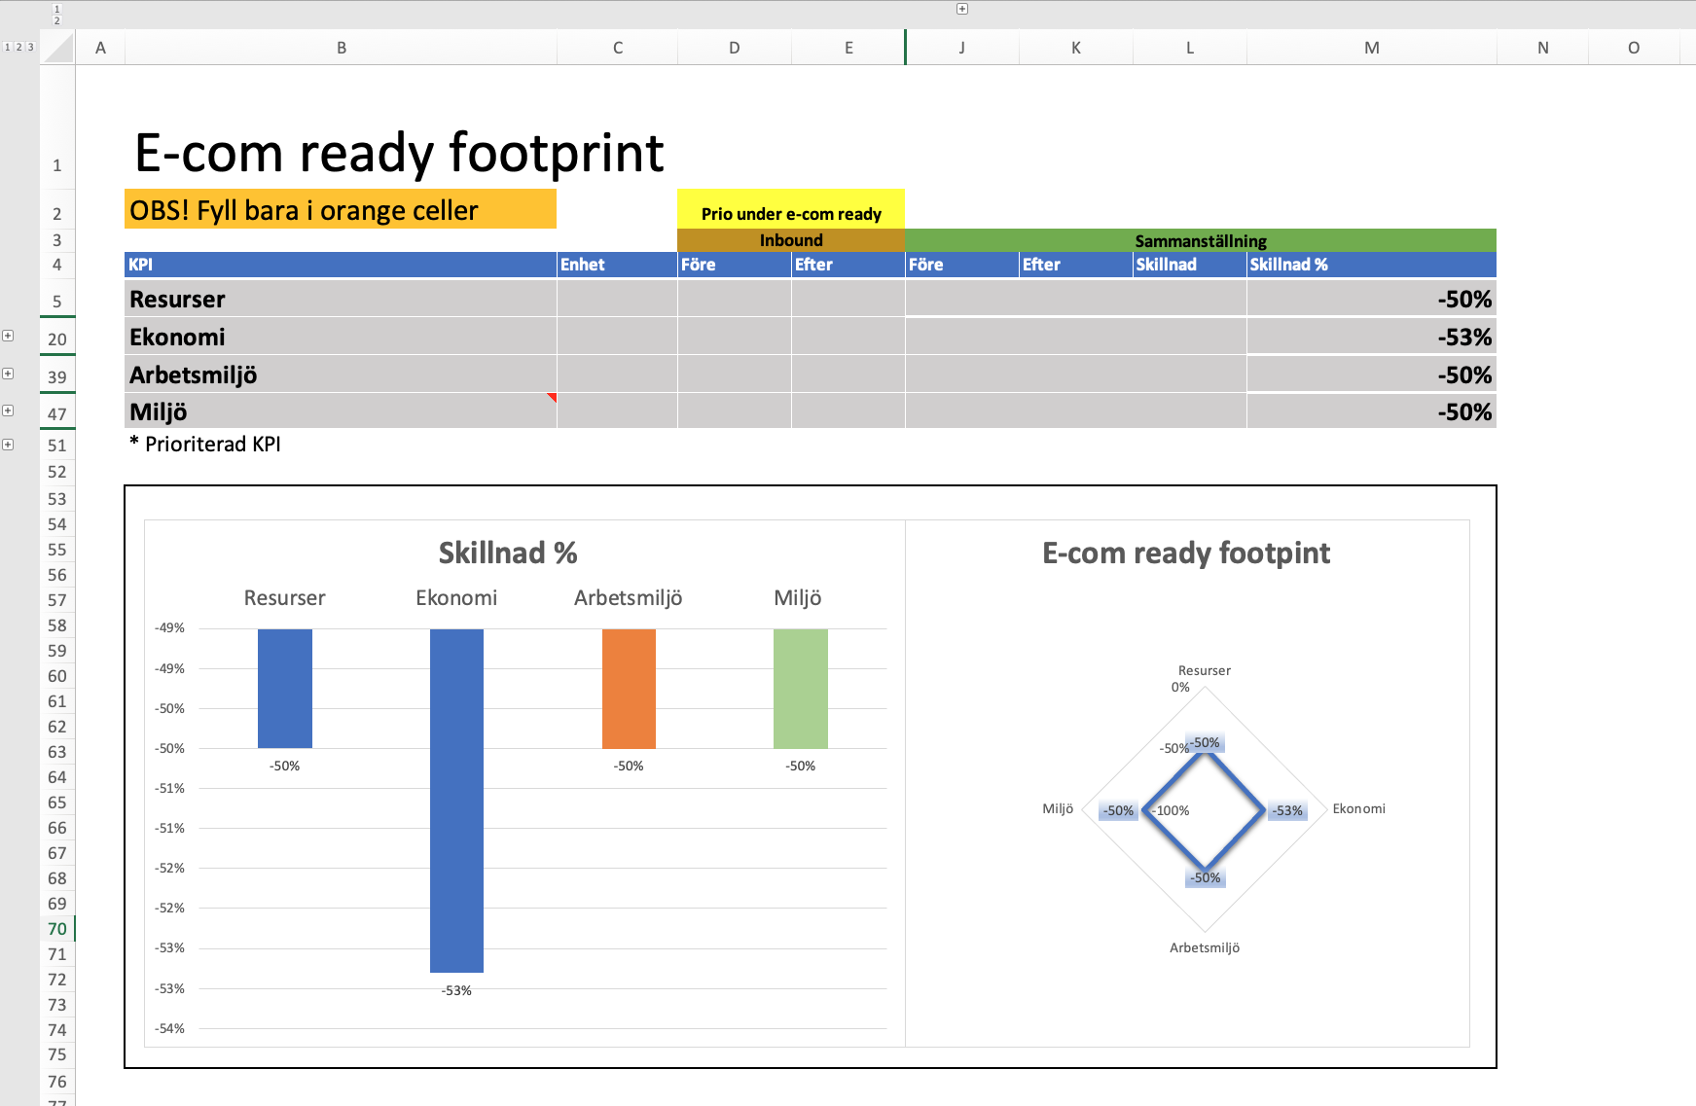

Använd + tecknen för att expandera raden och fylla i uppgifter

Resultatet för "Resurser" är medelvärdet av KPIerna nedan "Wellpapp", "Plast", "Volym förpackning" och "Minskad luft i lastbilen".

Fyll i orange fält

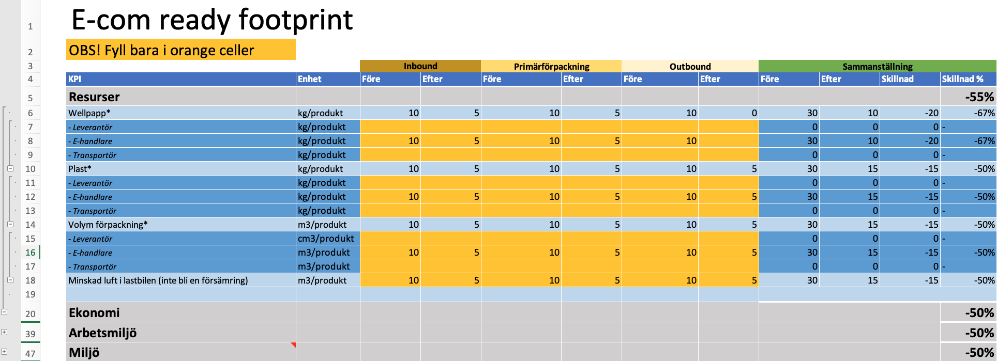

Fyll i effekter hos alla intressenter (om du har data) annars lämnar du bara dessa celler tomma

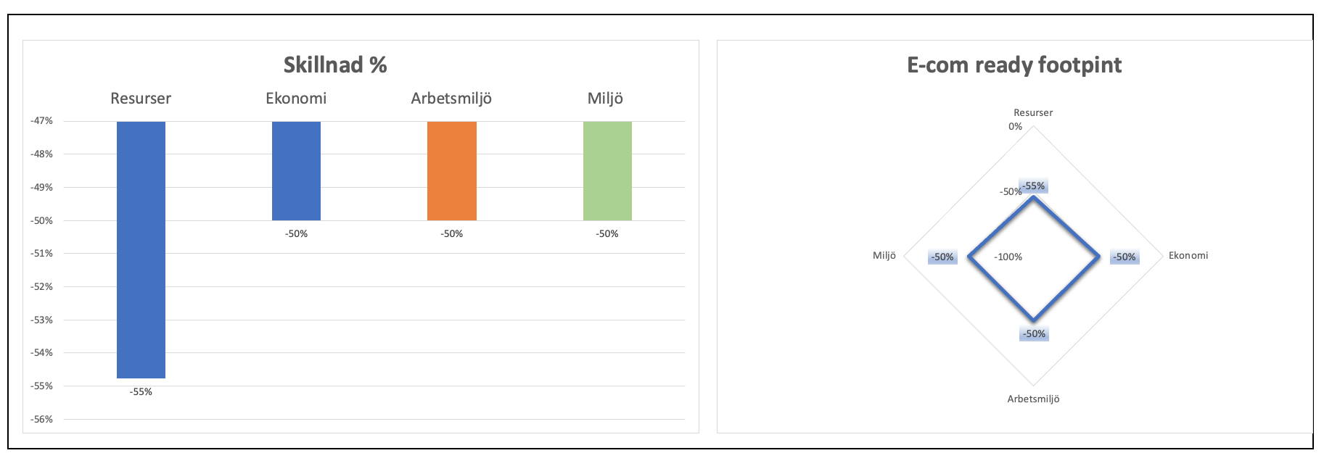

Ju mindre footprint deto bättre och 100% är som det var innan förändningen.

Har du frågor går det bra att maila mig:
marten.sjolin@sjolo.se

Lycka till!

E-com ready footprint
E-com ready footprint
OBS! Fyll bara i orange celler
 |  | Inbound |  | Primärförpackning |  | Outbound |  | Sammanställning
KPI | Enhet | Före | Efter | Före | Efter | Före | Efter | Före | Efter | Skillnad | Skillnad %
Resurser |  |  |  |  |  |  |  |  |  |  | -50%
Wellpapp* | kg/produkt | 0.2 | 0.1 | 0 | 0 | 0 | 0 | 0.2 | 0.1 | -0.1 | -50%
- Leverantör | kg/produkt | 0.2 | 0.1 |  |  |  |  | 0 | 0 | 0 | -50%
- E-handlare | kg/produkt |  |  |  |  |  |  | 0 | 0 | 0 | -
- Transportör | kg/produkt |  |  |  |  |  |  | 0 | 0 | 0 | -
Plast* | kg/produkt | 0 | 0 | 0 | 0 | 0 | 0 | 0 | 0 | 0 | -
- Leverantör | kg/produkt |  |  |  |  |  |  | 0 | 0 | 0 | -
- E-handlare | kg/produkt |  |  |  |  |  |  | 0 | 0 | 0 | -
- Transportör | kg/produkt |  |  |  |  |  |  | 0 | 0 | 0 | -
Volym förpackning* | m3/produkt | 0 | 0 | 0 | 0 | 0 | 0 | 0 | 0 | 0 | -
- Leverantör | cm3/produkt |  |  |  |  |  |  | 0 | 0 | 0 | -
- E-handlare | m3/produkt |  |  |  |  |  |  | 0 | 0 | 0 | -
- Transportör | m3/produkt |  |  |  |  |  |  | 0 | 0 | 0 | -
Minskad luft i lastbilen (inte bli en försämring) | m3/produkt |  |  |  |  |  |  | 0 | 0 | 0 | -

Ekonomi |  |  |  |  |  |  |  |  |  |  | -50%
Emballage* | kr/produkt | 10 | 5 | 10 | 5 | 10 | 5 | 30 | 15 | -15 | -50%
- Leverantör | kr/produkt |  |  |  |  |  |  | 0 | 0 | 0 | -
- E-handlare | kr/produkt | 10 | 5 | 10 | 5 | 10 | 5 | 30 | 15 | -15 | -50%
- Transportör | kr/produkt |  |  |  |  |  |  | 0 | 0 | 0 | -
Arbetstid* | kr/produkt | 0 | 0 | 0 | 0 | 0 | 0 | 0 | 0 | 0 | -
- Leverantör | kr/produkt |  |  |  |  |  |  | 0 | 0 | 0 | -
- E-handlare | kr/produkt |  |  |  |  |  |  | 0 | 0 | 0 | -
- Transportör | kr/produkt |  |  |  |  |  |  | 0 | 0 | 0 | -
Kasserade produkter | kr/produkt | 0 | 0 | 0 | 0 | 0 | 0 | 0 | 0 | 0 | -
- Leverantör | kr/produkt |  |  |  |  |  |  | 0 | 0 | 0 | -
- E-handlare | kr/produkt |  |  |  |  |  |  | 0 | 0 | 0 | -
- Transportör | kr/produkt |  |  |  |  |  |  | 0 | 0 | 0 | -
Transportkostnader* | kr/produkt | 8 | 4 | 0 | 0 | 0 | 0 | 8 | 4 | -4 | -50%
- Leverantör | kr/produkt | 8 | 4 |  |  |  |  | 8 | 4 | -4 | -50%
- E-handlare | kr/produkt |  |  |  |  |  |  | 0 | 0 | 0 | -
- Transportör | kr/produkt |  |  |  |  |  |  | 0 | 0 | 0 | -
Implementationskostnad, kostnadsförändring?? (lev) | kr/produkt |  |  |  |  |  |  | 0 | 0 | 0 | -

Arbetsmiljö |  |  |  |  |  |  |  |  |  |  | -50%
Minskad risk* | betyg 1-5 | 10 | 5 | 10 | 5 | 10 | 5 | 30 | 15 | -15 | -50%
Vikt | kg/produkt | 10 | 5 | 10 | 5 | 10 | 5 | 30 | 15 | -15 | -50%
Lasthöjd | cm |  |  |  |  |  |  | 0 | 0 | 0 | -

Miljö |  |  |  |  |  |  |  |  |  |  | -50%
CO2* | kg/produkt | 10 | 5 | 10 | 5 | 10 | 5 | 30 | 15 | -15 | -50%
Energi | kWh/produkt |  |  |  |  |  |  | 0 | 0 | 0 | -

* Prioriterad KPI

Skillnad %
 | Skillnad %
Resurser | -50%
Ekonomi | -50%
Arbetsmiljö | -50%
Miljö | -50%
E-com ready footprint
 | Skillnad %
Resurser | -50%
Ekonomi | -50%
Arbetsmiljö | -50%
Miljö | -50%

